Bestellschein irk
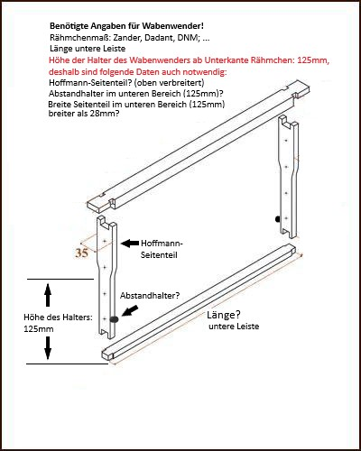
Bestellschein (Stand Januar 2025)
Lieferanschrift |  |  |  | Bestellung an:
Besteller (Nachname, Vorname) |  |  |  | irk@imkerhilfen.com
Straße Haus-Nr. |  |  |  | Imkereigeräte RK, Rainer Krause
Postleitzahl Wohnort |  |  |  | Mühlenstraße 10
Land |  |  |  | D-24855 Bollingstedt
Telefon-Nr. |  |  |  | Telefon: +49 170 9098913
E-Mail-Adresse |  |  |  | www.imkerhilfen.com

Hebehilfen&Schwarmfang: Herstellung und Vertrieb Imkereigeräte RK, Rainer Krause
Artikel | Preis p.Stck | Menge | Bemerkung |  |  | Gesamt- preis
Aufzug für d. Honigraum, Bienenhaus usw. o. Akkuschr. | 274.50 € |  |  |  |  | 0.00 €
Brückenwagen für Portalkran bis 1,95 m | 143.90 € |  |  |  |  | 0.00 €
Beuten-Tragegurt mit Magnetklammern | 50.70 € |  |  |  |  | 0.00 €
U-Scheiben mit Senkloch mit Schrauben | 0.25 € |  |  |  |  | 0.00 €
Beutenbock für 3 Beuten mit Führung für das Zargenhebegerät | 219.90 € |  |  |  |  | 0.00 €
Erweiterung für den Beutenbock (3 Beuten) | 161.20 € |  |  |  |  | 0.00 €
Tragebalken aus Edelstahl für Abfülleimer | 35.90 € |  |  |  |  | 0.00 €
Tragegriffe 1 Paar aus Edelstahl für Hobbock | 22.00 € |  |  |  |  | 0.00 €
Hebe-und Kippgerät für 40 Kg Hobbocks | 141.20 € |  |  |  |  | 0.00 €
Hebe- und Auskipphilfe für Eimer mit Tragbügel (25 kg) | 16.20 € |  |  |  |  | 0.00 €
Laufschiene 30 mm (Helm Profil 100, pro lfm) | 13.90 € |  |  |  |  | 0.00 €
Deckenhalter 102 für Schiene Typ 100 | 7.80 € |  |  |  |  | 0.00 €
Schienenverriegelungen mit Magnet | 5.60 € |  |  |  |  | 0.00 €
Schienenstopper für Helm Profil 100 | 2.90 € |  |  |  |  | 0.00 €
Schwarmfanggerät (ohne Teleskopstange) | 178.00 € |  | Bitte vor Bestellung anrufen |  |  | 0.00 €
Zargenhebegerät inkl. Beuten-Tragegurt mit Magnetklammern | 642.50 € |  | inkl. Beuten-Tragegurt |  |  | 0.00 €
+ Versandkosten gemäß Preisliste, Gewicht und Zielland
Gesamtkosten |  |  |  |  |  | 0.00 €

Lieferanschrift |  |  |  | Bestellung an:
Besteller (Nachname, Vorname) |  |  |  | info@imkerhilfen.de
Straße Haus-Nr. |  |  |  | Heinrich Niemeier
Postleitzahl Wohnort |  |  |  | Pastorskamp 9a
Land |  |  |  | 48683 Ahaus
Telefon-Nr. |  |  |  | Telefon: +49 15115625778
E-Mail-Adresse |  |  |  | www.imkerhilfen.de

Artikel | Preis incl.MwSt | Menge | Bemerkung (Wabenmaß usw.) |  |  | Gesamt- preis
Beachten: Wabenmaß untere Länge |  |  | Länge unten | Hoffmann- Seitenteil (j/n) | Abstand- halter (j/n)
Wabenwender ohne Wanne | 118.30 € |  |  |  |  | 0.00 €
Wanne für Wabenwender mit Wannenverstärkung | 34.85 € |  |  |  |  | 0.00 €
Wabenständer für Honigwaben | 41.20 € |  |  |  |  | 0.00 €
Entdecklungsgabel mit zwei gegenpoligen Magneten | 18.40 € |  |  |  |  | 0.00 €
Siebhilfe | 59.70 € |  |  |  |  | 0.00 €
Rührstab M 14 Gewinde mit 2 Rührteller | 52.80 € |  |  |  |  | 0.00 €
Rührstab M 14 Gewinde mit 5 Rührteller | 96.90 € |  |  |  |  | 0.00 €
Rührteller für Rührstab | 16.25 € |  |  |  |  | 0.00 €
Futterrohr mit Trichter (für Futtertaschenbefüllung) | 33.00 € |  |  |  |  | 0.00 €
Honigstampfer | 74.75 € |  |  |  |  | 0.00 €
Beutentragehilfe/-sänfte | 135.40 € |  |  |  |  | 0.00 €
Infos zum Kauf Rührgerät (extern) per Email anfragen |  |  |  |  |  | 0.00 €
Nettopreis |  |  |  |  |  | 0.00 €
Mehrwertsteuer (19 %) |  |  |  |  |  | 0.00 €
+ Versandkosten gemäß Preisliste, Gewicht und Zielland
Gesamtkosten: |  |  |  |  |  | 0.00 €

